K1 Ergebnisse
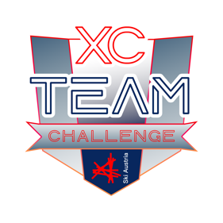 |  | ERGEBNISSE 2026 XC TEAM CHALLENGE Kategorie 1: 2013 - 2014
RANG | Teamname (Vereinsname) | Nachname | Vorname | PUNKTE
1. | Nordic Team Absam | Todeschini | Vito | 580
 |  | Falkner | Finn
 | Die Snicker | Todeschini | Emilia
2. | SU Eidenberg | Bründl | Raphael | 575
 |  | Bründl | Elodie
 | Mission Podium | Savic | Benjamin
3. | SUB Böhmerwald | Gabauer | Lilly | 510
 |  | Jamnig | Juri
 |  | Dolejsi | Emma
4. | 1. SVG Hohe Wand | Ertl | Leona | 493
 |  | Peprnicek | Luca Viktoria
 | Die Speed Girls | Schneider | Amalia
5. | SUN Thalgau | Hari | Ilvy | 485
 |  | Hari | Annika
 | Die Rennschnecken | Hofer | Jakob
6. | LLC Region Angerberg | Adamer | Larissa | 484
 |  | Wolczyk | Alicja
 | Die Süßigkeiten | Katrein | Nele
7. | WSV Ramsau | Walcher | Valerie | 480
 |  | Badura | Lorenz
 |  | Burgstaller | Clara

